2. 게임 컨셉
1. 게임 컨셉
 | 1.1. 기획 의도
 | - 게임의 컨셉을 설정하고 이에 어울리는 스토리를 제작해본다
 | - 게임의 컨셉에서 어긋나지 않게 작성한다.
 | - 개연성의 문제로 유저의 몰입도를 깨지 않도록 개연성을 중요하게 작성한다.

 | 1.2. 게임 컨셉

 | 1.2.1 즉석사진인화 카메라로 찍은 사진 앨범
 | - 각 즉석사진인화 사진 속 그림과 음악을 매치하고 플레이어가 해당 사진속에 들어가 음악을 체험하며 그 사진 속 추억을 경험해보는 컨셉
 | - 첫번째 컨텐츠모드와 차후 추가 될 모드들을 앨범의 하나의 큰 목차로 두고 세세한 내용을 사진형식으로 소개 할 예정

 | - 컨셉 이미지
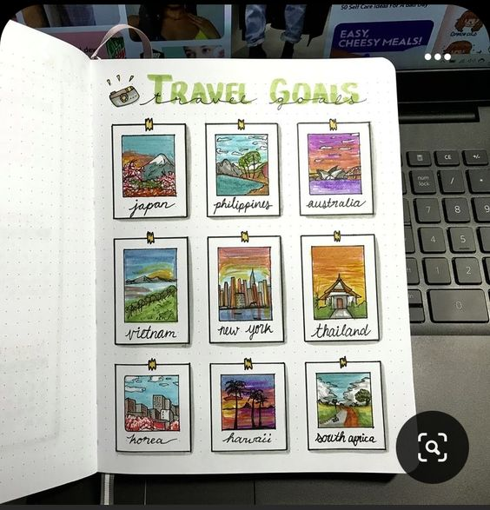
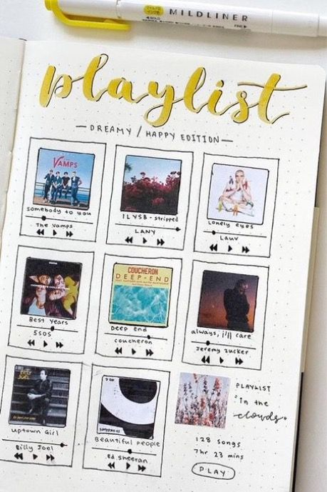
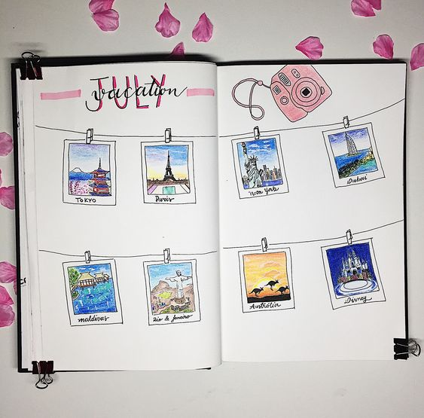

 | - 예시

앨범 전체

첫번째 컨텐츠(자연)
추가 될 컨텐츠

챕터 1(사진)
상점
- 튜토리얼 스테이지 - 사진
- 추가 콘텐츠 플레이 시 살 수 있는 추가 음원
- 스테이지1 - 사진
- 스테이지2 - 사진
챕터 2(사진)
세계여행
- 전세계의 유명관광지 사진과 관련된 노래 모음
- 스테이지1 - 사진
- 스테이지2 - 사진
- 스토리 모드와 별개로 다양한 노래(각 나라별 노래에 대한 컨텐츠)
- ETC ...
음악에 대한 추억
ETC...
- 스토리 모드와 별개로 노래의 모음(애니송, 추가 될 노래들)

 | 1.3. 기타

 | 1.3.1 즉석사진인화 카메라로 찍은 사진 앨범
 | - 폴라로이드 카메라 → 즉석인화 카메라 이름 변경
 | - 상표명 저작권으로 인해 거릴까봐 즉석인화 카메라로 포괄적으로 설명
 | - 메이플스토리 폴라로이드 아이템 저작권 이슈
 | → 메이플스토리 인벤 : [테섭]일부 아이템 삭제 또는 이름 변경 - 메이플스토리 인벤 자유게시판 (inven.co.kr)

2. 게임 그래픽
1. 게임 그래픽
 | 1.1. 기획 의도
 | - 게임의 컨셉과 어울리는 그래픽 컨셉을 설정한다.
 | - 리듬게임으로써 UI가 촌스럽지 않게 될 그래픽으로 선정한다.

 | 1.2. 그래픽 컨셉

 | 1.2.1 풀 3D 그래픽
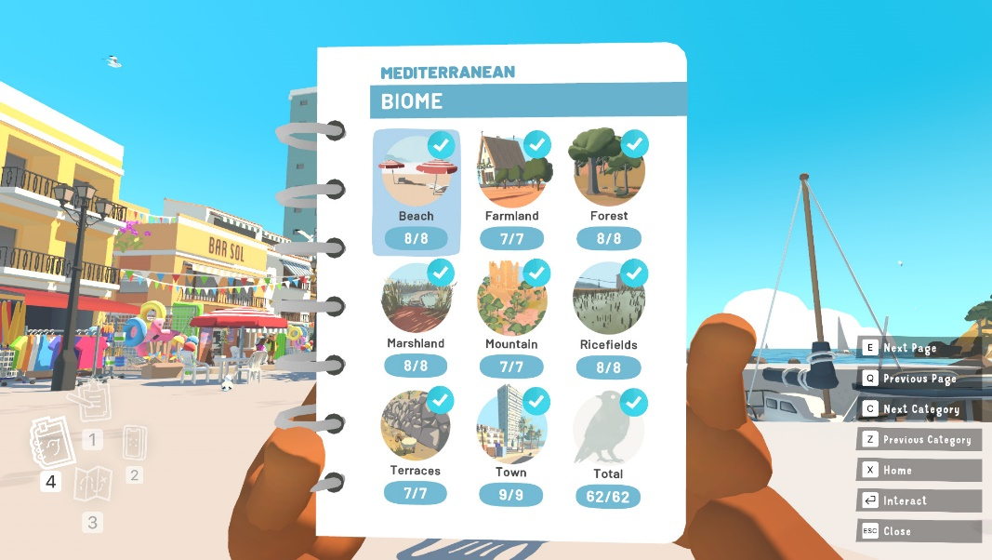
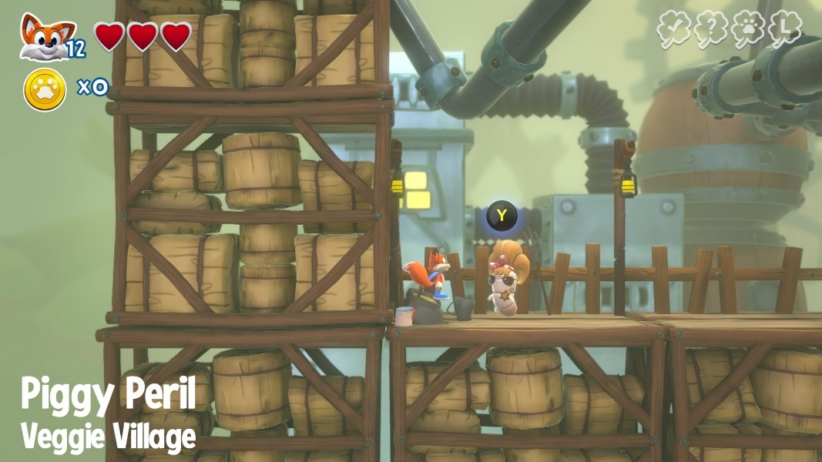
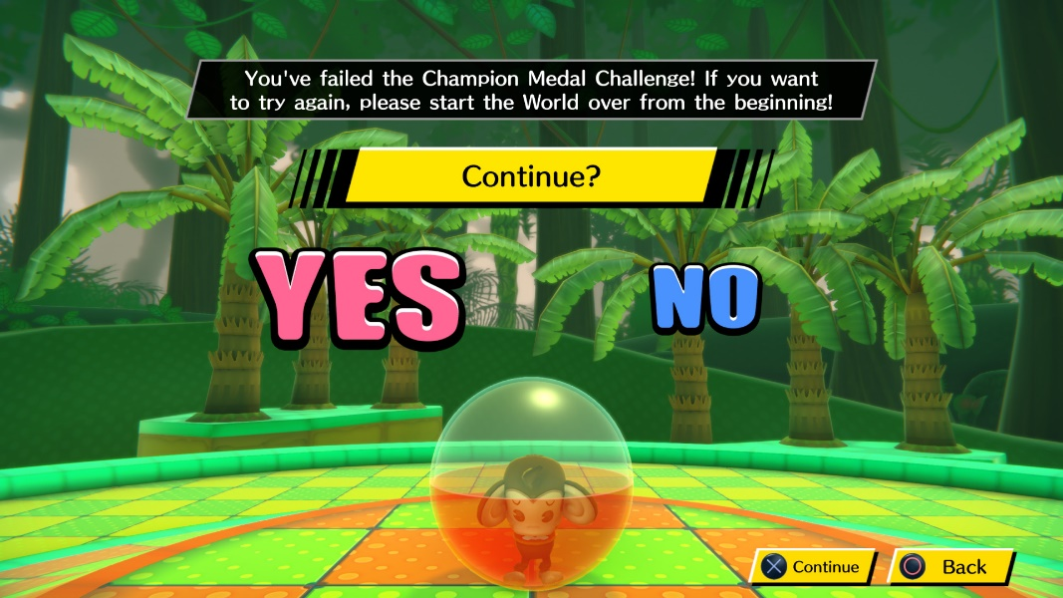

 | - 별도의 카툰풍, 2d 느낌과 같은 등의 효과 X
 | - 3d 그래픽 이미지만을 사용하여 그래픽 제작
 | - 사진과 사진 속 풍경에서 나오는 음악이라는 컨셉이기 때문에 해당 그래픽을 최대한 깔끔한 느낌의 그래픽을 가져간다.

 | 1.3. 그래픽 분위기 & 색상
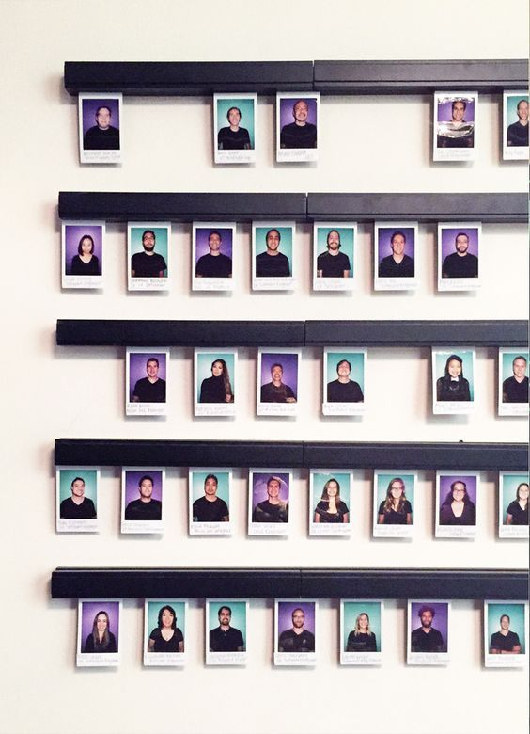
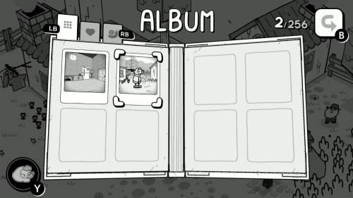

 |  | - 'TOEM'이라는 사진찍는 2.5D 그래픽의 게임 그래픽 분위기 참고
 |  | TOEM | Game UI Database
 | 1.3.1 메인화면과 챕터 선택 등의 UI
 | - 모던하고 깔끔한 분위기
 | - 기본적으로 눈이 편한 베이지와 블랙을 메인컬러로 사용
 | - 깔끔하고 잘 정돈된 앨범 혹은 사진 전시의 느낌이 나도록 디자인
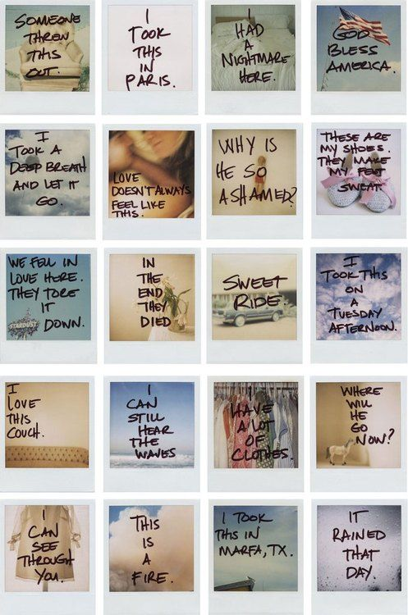

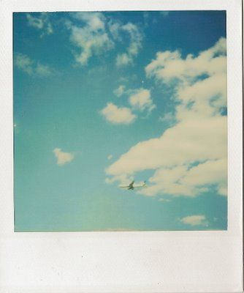



 | 1.3.2 인게임 UI
 | - 사진의 분위기 ex) 하늘 사진 -> 하늘을 배경으로 한 스테이지 테마와 분위기 제공
 | - 사진 속에 들어가 그 사진의 분위기를 겪어보는 컨셉이기 때문에 정적이고 깔끔하던 기존 UI와는 상반된 대비를 제공해야함

3. 캐릭터 컨셉
1. 캐릭터 컨셉
 | 1.1. 기획 의도
 | - 게임의 컨셉에 어울리는 캐릭터의 외형을 디자인한다.
 | - 애니메이션 동작이 잘 보일만한 형태로 디자인을 한다.

 | 1.2. 플레이어 컨셉

 | 1.2.1 컨셉 이미지
 | 캐릭터 이미지 | 분류 | 설명
 | 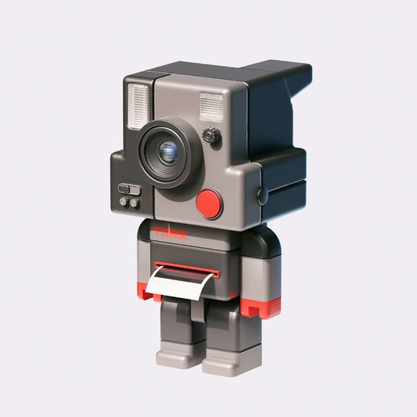 | 얼굴 | - 즉석사진인화 카메라의 액자사진 출력부를 제외한 나머지가 얼굴의 형태로 디자인

 |  |  | - 얼굴의 눈코입 대신 렌즈, 플래시,버튼 등의 구성요소로 얼굴을 구성

 |  |  | - 즉석사진인화 카메라가 직사각형 형태로 구성

 |  | 몸통 | - 폴라로이드 카메라의 액자사진 출력부가 몸통을 담당

 |  |  | - 얼굴과 몸통+팔,다리 전체의 비율이 1:1

 |  | 팔다리 | - 손가락과 발가락 구현 x, 기계의 느낌이 나는 도라애몽과 같은 손발을 가짐

 |  |  | - 팔과 다리의 비율이 1:1 비율 / 몸통과 팔과 다리의 비율 또한 1:1:1

 | 1.2.2 비고
 | - 리듬게임에 3D뷰이기 때문에 플레이 시 다가오는 장애물들에 집중하기 때문에 인게임에서 플레이어 캐릭터의 움직임에 시선이 덜 간다고 판단.
 | - 인게임 모션에 집중하기보다 캐릭터성에 더 집중
 | - 인게임을 제외한 다른 UI에서 동작하는 플레이어 캐릭터의 짧고 뭉뚱거리는 움직임을 통한 시각적 재미를 제공

